1 面 積
 | 1 面 積

 |  |  |  |  |  | 平 均 値※ | 95.49
 | 時点 2025(R7)年10月1日（毎年） |  |  |  |  | 標準偏差※ | 79.78
 | 単位 k㎡ |  |  |  |  | ※巻頭の利用上の注意を御参照ください。
 | 市町村名 | 指標 | 順位 |  | 備考 | 市町村名 | 指標 | 順位 |  | 備考

 | 千葉県 | 5,156.48 |  | － | * | 八街市 | 74.94 |  | 26
 | 千葉市 | 271.76 |  | 3 |  | 印西市 | 123.79 |  | 14
 | 銚子市 | 84.12 |  | 25 |  | 白井市 | 35.48 |  | 41
 | 市川市 | 57.44 |  | 32 | * | 富里市 | 53.88 |  | 33
 | 船橋市 | 85.62 |  | 24 |  | 南房総市 | 229.55 |  | 5
 | 館山市 | 110.05 |  | 16 |  | 匝瑳市 | 101.48 |  | 19
 | 木更津市 | 138.89 |  | 11 |  | 香取市 | 262.35 |  | 4
 | 松戸市 | 61.38 |  | 30 |  | 山武市 | 146.77 |  | 10
 | 野田市 | 103.55 |  | 18 |  | いすみ市 | 157.50 |  | 9
 | 茂原市 | 99.92 |  | 20 |  | 大網白里市 | 58.08 |  | 31
 | 成田市 | 213.84 |  | 6 |  | 酒々井町 | 19.01 |  | 53
 | 佐倉市 | 103.69 |  | 17 |  | 栄町 | 32.51 |  | 44
 | 東金市 | 89.12 |  | 23 |  | 神崎町 | 19.90 |  | 52
 | 旭市 | 130.47 |  | 12 |  | 多古町 | 72.80 |  | 27
 | 習志野市 | 20.97 |  | 51 |  | 東庄町 | 46.25 |  | 36
 | 柏市 | 114.74 |  | 15 |  | 九十九里町 | 24.44 |  | 48
 | 勝浦市 | 93.96 |  | 22 | * | 芝山町 | 43.24 |  | 38
 | 市原市 | 368.16 |  | 1 |  | 横芝光町 | 67.01 |  | 28
 | 流山市 | 35.32 |  | 42 |  | 一宮町 | 22.97 |  | 49
 | 八千代市 | 51.39 |  | 34 |  | 睦沢町 | 35.59 |  | 40
 | 我孫子市 | 43.15 |  | 39 |  | 長生村 | 28.25 |  | 45
 | 鴨川市 | 191.14 |  | 8 |  | 白子町 | 27.50 |  | 46
 | 鎌ケ谷市 | 21.08 |  | 50 |  | 長柄町 | 47.11 |  | 35
 | 君津市 | 318.78 |  | 2 |  | 長南町 | 65.51 |  | 29
 | 富津市 | 205.40 |  | 7 |  | 大多喜町 | 129.87 |  | 13
 | 浦安市 | 17.25 |  | 54 | * | 御宿町 | 24.85 |  | 47 | *
 | 四街道市 | 34.52 |  | 43 |  | 鋸南町 | 45.17 |  | 37
 | 袖ケ浦市 | 94.82 |  | 21

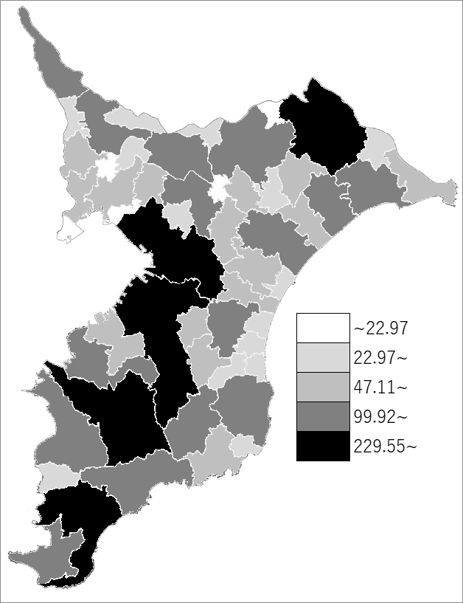
 | 千葉県の推移
令和3年 | 5157.31
令和4年 | 5156.74
令和5年 | 5156.72
令和6年 | 5156.48
令和7年 | 5156.48

《備 考》 ・資料出所 国土交通省国土地理院「全国都道府県市区町村別面積調」 注）1.＊印の面積は一部境界未定のため、「全国都道府県市区町村別面積調」の参考値を 使用しています。 2.県の数値には、市川市及び船橋市の境界地先の土地(0.10k㎡)を含みます。

